Sheet2
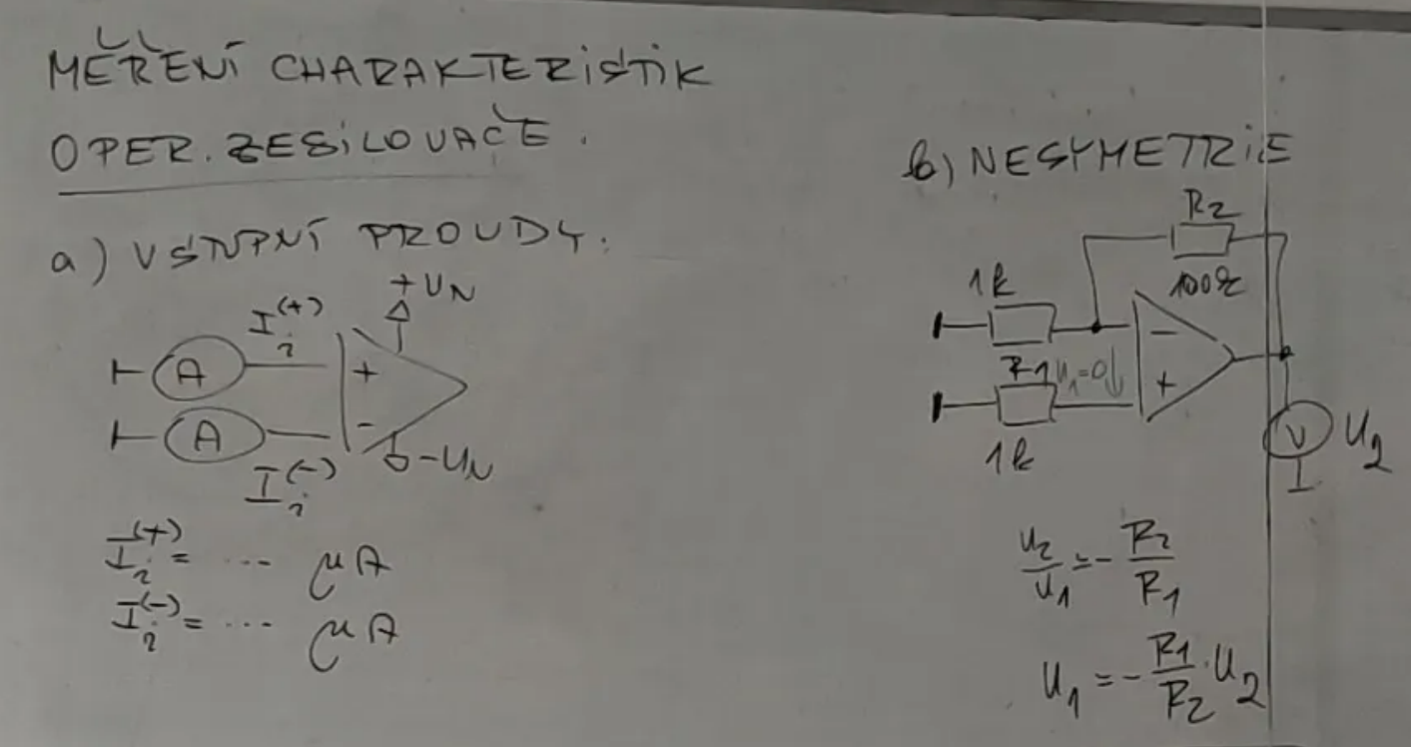
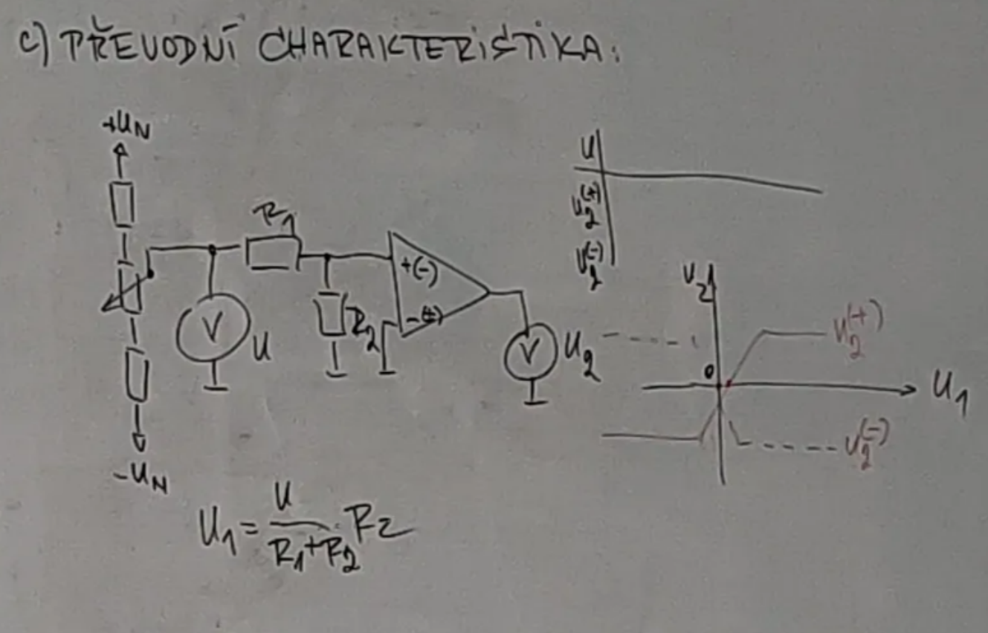
1. Teoretický rozbor

Operační zesilovač je univerzální stejnosměrný zesilovací obvod, který je klíčovým prvkem v analogových elektronických systémech.

2. Použité přístroje a pomůcky

Přístroj | Inv číslo | Systém | Rozsah | Ostatní údaje
Multimetr | ES1 1082 | Digitální | 20A / 1000V
Multimetr | ES1 1077 | Digitální | 20A / 1000V

3. Schéma zapojení

Sheet3
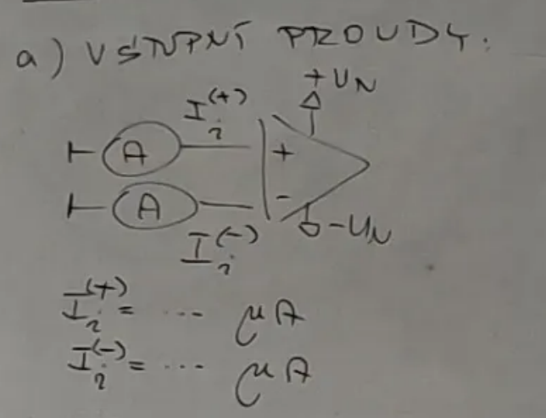
4. Postup při měření

Zapojili jsme obvod dle schématu A. Změřili jsme vstupní proudy Ii+ a Ii-. Zapojili jsme obvod dle schématu B. Pomocí vzorce -(R1/R2)*U2 jsme dopočítali nesymetrii. Zapojili jsme obvod dle schématu C. Naměřili jsme hodnoty pro převodní charakteristiku. Sestrojili jsme graf.

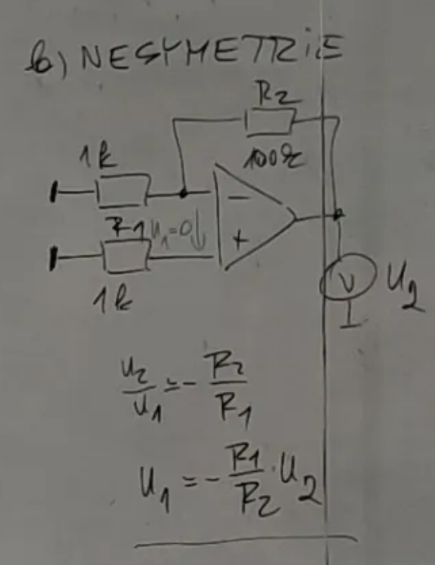
5. Naměřené a vypočítané hodnoty
Charakteristika |  |  |  |  |  |  |  |  |  |  |  |  |  | Nesymetrie
U [V] | 0.5 | 0.4 | 0.3 | 0.2 | 0.1 | 0 | -0.1 | -0.2 | -0.3 | -0.4 | -0.5 |  |  | U1 [mV] | -0.303
U1 [mV] | 4.95 | 3.96 | 2.97 | 1.98 | 0.99 | 0.00 | -0.99 | -1.98 | -2.97 | -3.96 | -4.95 | R1 [Ω] | 100000
U2+ [V] | -13.54 | -13.54 | -13.53 | -13.51 | -13.49 | 15.08 | 15.25 | 15.25 | 15.25 | 15.25 | 15.25 | R2 [Ω] | 1000 | U2 [mV] | 30.3
U2- [V] | 15.25 | 15.25 | 15.25 | 15.25 | 15.25 | 15.12 | -13.49 | -13.52 | -13.525 | -13.53 | -13.54 |  |  | R1 [Ω] | 1000
 |  |  |  |  |  |  |  |  |  |  |  |  |  | R2 [Ω] | 100000

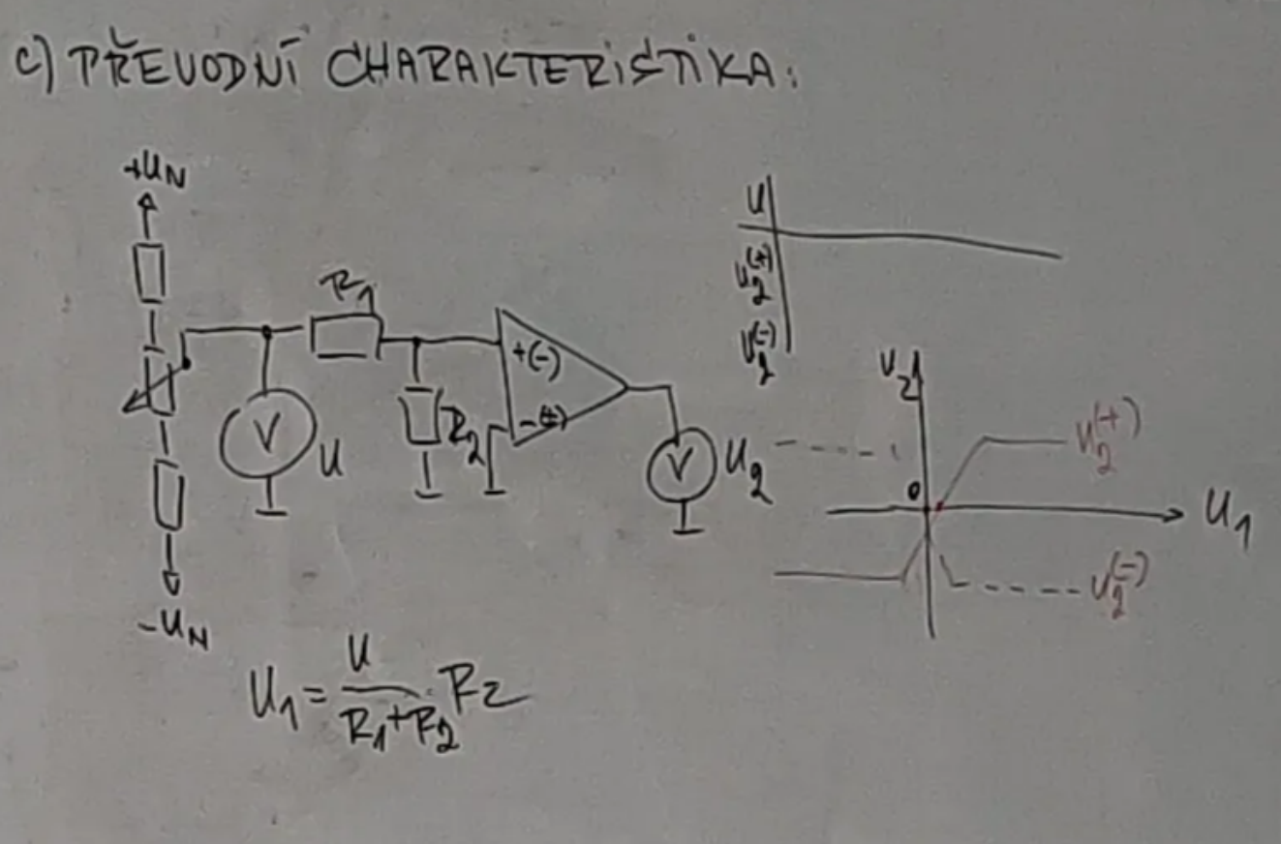
Vstupní proudy
Ii+ [μA] | 0
Ii- [μA] | 0

